delete(게시판삭제페이지)
파일명 |  |  |  | delete.php
개요 |  |  |  | 게시판 삭제 화면
Path |  |  |  | /mini_board/src/

Frontend

 | 1. Base |  |  |  |  |  |  | 2. a Tag Hover
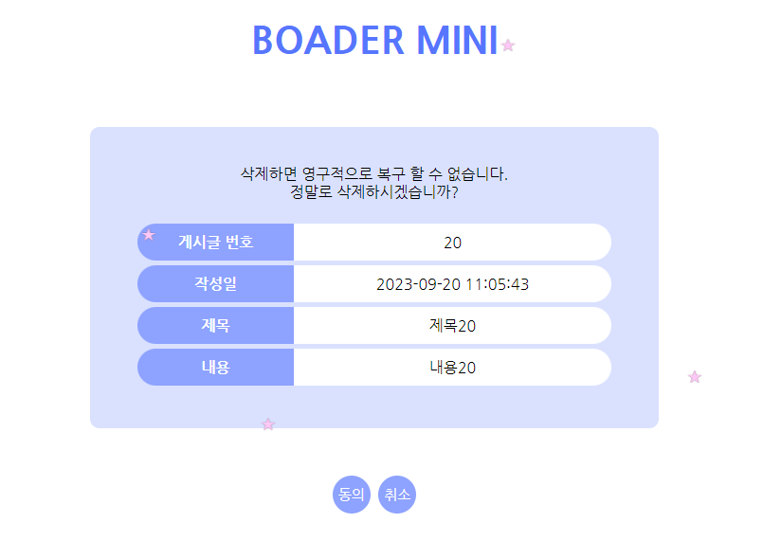
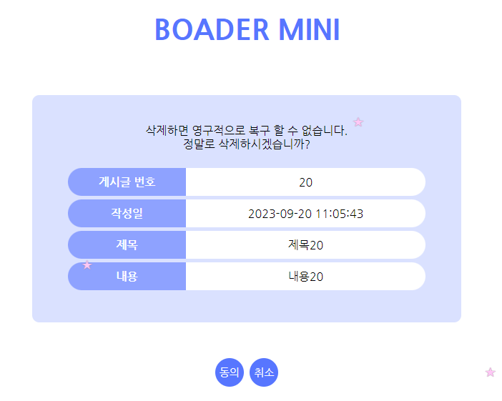

 | 기능명 |  |  | Tag |  | 상세
 | 게시글 번호 |  |  | td |  | [3-1-2. 게시글 정보 획득]에서 획득 한 id
 | 작성일 |  |  | td |  | [3-1-2. 게시글 정보 획득]에서 획득 한 created_at
 | 제목 |  |  | td |  | [3-1-2. 게시글 정보 획득]에서 획득 한 title
 | 내용 |  |  | td |  | [3-1-2. 게시글 정보 획득]에서 획득 한 content
 | 동의 |  |  | button |  | 클릭 시 삭제 처리 후, 리스트 페이지의 1페이지로 이동
 | 취소 |  |  | a |  | 클릭 시 해당 게시글의 상세 페이지로 이동

Backend

 | 1. 설정 정보
 |  | define("ROOT", $_SERVER["DOCUMENT_ROOT"]."/mini_board/src/"); // 웹서버 root 패스 생성
 |  | define("FILE_HEADER", ROOT."header.php"); // 헤더 패스
 |  | require_once(ROOT."lib/lib_db.php"); // DB관련 라이브러리

 | 2. DB Connect
 |  | 2-1. connection 함수 호출
 |  |  | my_db_conn($conn)
 |  |  | ** 함수의 상세는 lib_db(DB 관련 공통)시트의 [■ DB Connect (PDO Class Instance)] 참조 **

 |  | 2-2. 예외 처리
 |  |  | > 2-1의 처리의 리턴값이 false 일 경우, 아래 에러메세지를 출력하고 처리 종료
 |  |  |  | "DB Error : PDO Instance"
 |  |  | > 상기 외는 후속 처리 계속

 | 3. Method 체크
 |  | 3-1. GET 일 경우 (상세 페이지의 삭제 버튼 클릭)
 |  |  | 3-1-1. 파라미터에서 id, page 획득
 |  |  |  | > 파라미터가 없을 경우, 아래 메시지를 출력 후 처리 종료
 |  |  |  |  | "Parameter Error : [파라미터명]"
 |  |  | 3-1-2. 게시글 정보 획득
 |  |  |  | $result = db_select_boards_id($conn, $arr_param);
 |  |  |  |  | $conn | : | PDO 객체
 |  |  |  |  | $arr_param | : | "id" => $id
 |  |  |  | ** 함수의 상세는 lib_db(DB 관련 공통)시트의 [■ Select rows from Boards using id] 참조 **
 |  |  | 3-1-3. 예외 처리
 |  |  |  | > 3-1-2의 처리 결과가 false 일 경우, 아래 메세지를 출력 후 처리 종료
 |  |  |  |  | "DB Error : Select id"
 |  |  |  | > 3-1-2의 처리 결과의 카운트가 1건 이외 일 경우, 아래 메세지를 출력 후 처리 종료
 |  |  |  |  | "DB Error : Select id Count"
 |  |  |  | > 상기 외는 아이템 셋팅 후, 후속 처리 계속
 |  |  |  |  | $item = $result[0];

 |  | 3-2. POST일 경우 (삭제 페이지의 동의 버튼 클릭)
 |  |  | 3-2-1. 파라미터에서 id 획득
 |  |  |  | > id가 없을 경우, 아래 메시지를 출력 후 처리 종료
 |  |  |  |  | "Parameter Error : ID"
 |  |  | 3-2-2. Transaction 시작
 |  |  | 3-2-3. 게시글 정보 삭제
 |  |  |  | db_delete_boards_id($conn, $arr_param)
 |  |  |  |  | $conn | : | PDO 객체
 |  |  |  |  | $arr_param | : | id => $id
 |  |  |  | ** 함수의 상세는 lib_db(DB 관련 공통)시트의 [■ Delete rows from Boards using id] 참조 **
 |  |  | 3-2-4. 예외 처리
 |  |  |  | > 3-2-3의 처리 결과가 false 일 경우, Rollback 후, 아래 메세지를 출력 후 처리 종료
 |  |  |  |  | "DB Error : Delete Boards id"
 |  |  |  | > 상기 외는 Commit 후, 리스트 페이지로 이동
 |  |  |  |  | header("Location: list.php");
 |  |  |  |  | exit;

 |  | 3-3. 공통 처리
 |  |  | > 모든 처리 완료 후, DB 파기 처리 함수 호출
 |  |  |  | db_destroy_conn($conn);
 |  |  |  | ** 함수의 상세는 lib_db(DB 관련 공통)시트의 [■ DB Destroy] 참조 **

